opdracht
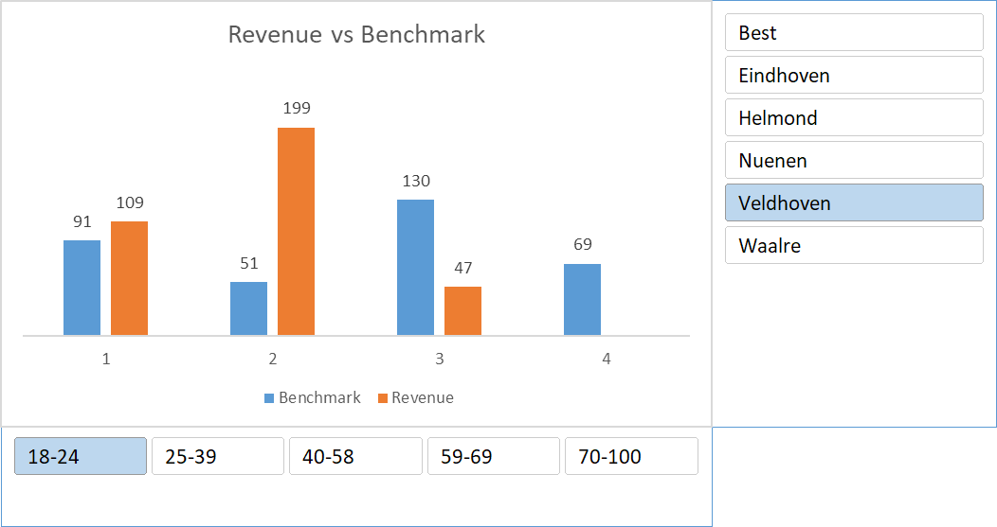
Je hebt sales gegevens in Excel (dit workbook), klantgegevens in een csv file en sales benchmarkgegevens in een HTML file.
Gebruik alleen PowerQuery om alle data te consolideren naar onderstaande chart met slicers, die per maand order revenue tegen de benchmark uitzet. Je oplossing moet zodanig geconstrueerd zijn dat met het verkrijgen van ververste data in een van de bronnen een druk op de refresh button voldoende is.

